異動日・給与変更
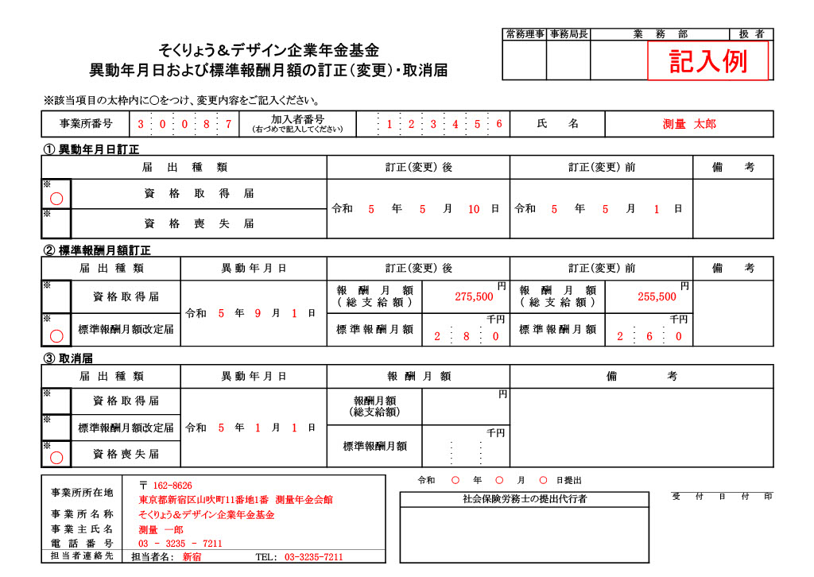
見本
 |  |  |  |  |  |  |  |  |  |  |  |  |  |  |  |  |  |  |  |  |  | 常務理事 |  |  | 事務局長 |  |  | 業 務 部 |  |  |  |  |  | 扱 者
 |  |  |  | そくりょう＆デザイン企業年金基金
 |  |  | 異動年月日および標準報酬月額の訂正（変更）・取消届

※該当項目の太枠内に〇をつけ、変更内容をご記入ください。
事業所番号 |  |  |  |  |  |  |  | 加入者番号 |  |  |  |  |  |  |  |  |  |  |  |  |  |  | 氏 名
① 異動年月日訂正
届 出 種 類 |  |  |  |  |  |  |  |  |  |  |  | 訂正（変更） 後 |  |  |  |  |  |  |  |  |  |  | 訂正（変更） 前 |  |  |  |  |  |  |  |  |  | 備 考
※ |  | 資 格 取 得 届 |  |  |  |  |  |  |  |  |  | 令和 |  | 年 |  |  | 月 |  |  | 日 |  |  | 令和 |  |  |  | 年 |  | 月 |  | 日

※ |  | 資 格 喪 失 届

② 標準報酬月額訂正
届 出 種 類 |  |  |  |  |  | 異 動 年 月 日 |  |  |  |  |  | 訂正（変更） 後 |  |  |  |  |  |  |  |  |  |  | 訂正（変更） 前 |  |  |  |  |  |  |  |  |  | 備 考
※ |  | 資 格 取 得 届 |  |  |  | 令和 | 年 |  |  | 月 | 日 |  | 報酬月額 （総支給額） |  |  |  |  |  |  |  | 円 |  |  | 報酬月額 （総支給額） |  |  |  |  |  |  |  | 円

※ |  | 標準報酬月額改定届 |  |  |  |  |  |  |  |  |  |  | 標準報酬月額 |  |  |  |  |  | 千円 |  |  |  |  | 標準報酬月額 |  |  |  |  |  | 千円

③ 取消届
届 出 種 類 |  |  |  |  |  | 異 動 年 月 日 |  |  |  |  |  | 報 酬 月 額 |  |  |  |  |  |  |  |  |  |  | 備 考
※ |  | 資 格 取 得 届 |  |  |  | 令和 | 年 |  |  | 月 | 日 |  | 報酬月額 （総支給額） |  |  |  |  |  |  |  | 円

※ |  | 資 格 喪 失 届 |  |  |  |  |  |  |  |  |  |  | 標準報酬月額 |  |  |  |  |  | 千円

 |  |  |  |  |  |  |  |  |  |  |  |  |  |  |  | 令和 |  | 年 |  |  |  |  | 月 |  |  | 日提出
 | 事業所所在地 |  |  |  | 〒
 |  |  |  |  |  |  |  |  |  |  |  |  |  |  | 社会保険労務士の提出代行者 |  |  |  |  |  |  |  |  |  |  |  |  |  |  |  | 受付日付印
内容について照会させて頂く場合がございます。
ご担当者様のお名前（部署）と電話番号をご記入ください。
 | 事業所名称
 | 事業主氏名
 | 電話番号
 | 担当者連絡先 |  |  |  | 担当者名： |  |  |  | TEL:

